Sheet1
■テストデータの作り方

①A5SQL mk-2を開き、テストデータとして使用したいテーブルを開きます。
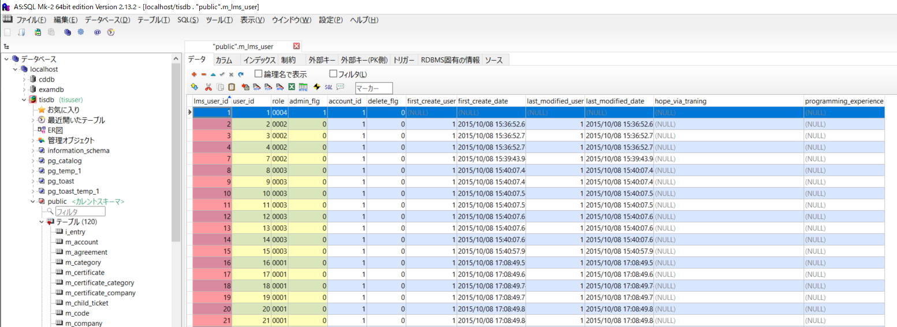

②[テーブル] > [insert文エクスポート]を選択します。

③[OK]ボタンを選択します
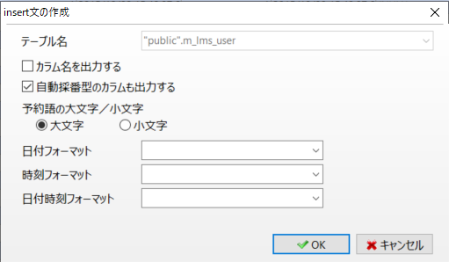

④テーブル内に格納されているレコードのINSERT文が出力されます。
テストデータとして使用したいINSERT文をコピーし、テストデータ.sqlに貼り付けます。
別に必要となるテーブルのレコードがある場合、①～④を繰り返します。

⑤最終的に以下の様なテストデータが作成できれば完了です。
必要なレコードはAPI設計書を確認してください。

